Hoja1
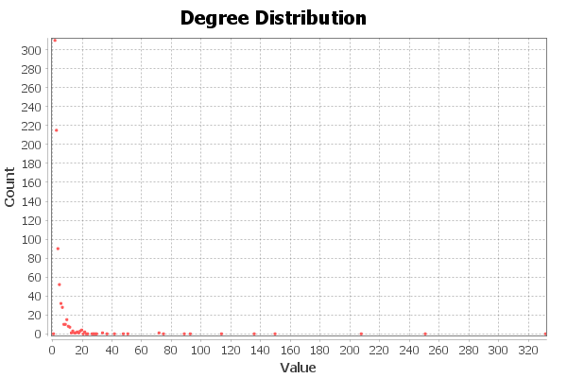
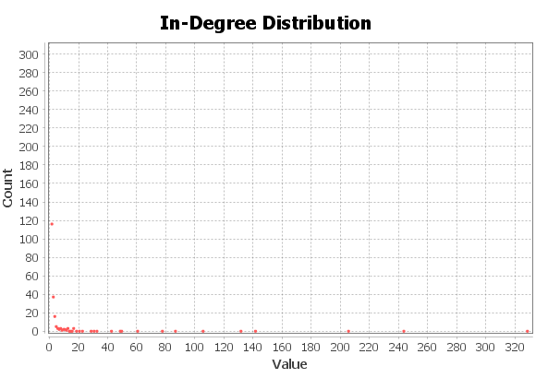
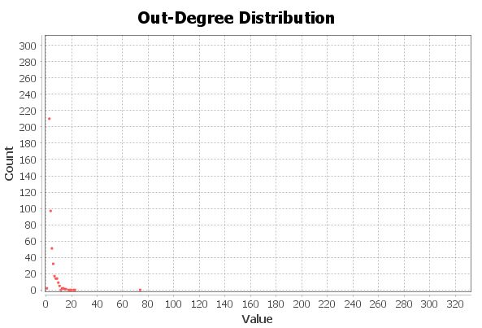
Nombre y apellidos del alumno:

Medida | Valor
Número de nodos N | 840
Número de enlaces L | 2248
Número máximo de enlaces Lmax | 704760
Densidad del grafo L/Lmax | 0.003
Grado medio <k> | 2,676
Diámetro dmax | 9
Distancia media d | 4
Coeficiente medio de clustering <C> | 0.233
Número de componentes conexas | 2
Número de nodos componente gigante (y %) | 839 (99,88 %)
Número de aristas componente gigante (y %) | 2248 (100 %)

